图纸信息表
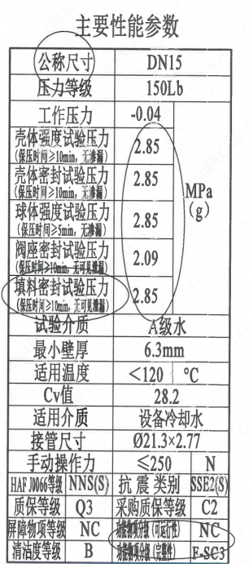
页码 | 表格名称 | 字段名称 | 字段值 | 标准字段名 | 标准字段值
1 | 主要性能参数 | 公称尺寸 | DN15 | 阀门入口口径 | DN15
 |  |  |  | 阀门出口口径 | DN15
1 | 主要性能参数 | 压力等级 | 150Lb
1 | 主要性能参数 | 工作压力 | -0.04
1 | 主要性能参数 | 壳体强度试验压力（保压时间≥10min，无渗漏） | 2.85
1 | 主要性能参数 | 壳体密封试验压力（保压时间≥10min，无渗漏） | 2.85
1 | 主要性能参数 | 球体强度试验压力（保压时间≥5min，无渗漏） | 2.85
1 | 主要性能参数 | 阀座密封试验压力（保压时间≥10min，无可见泄漏） | 2.09
1 | 主要性能参数 | 填料密封试验压力（保压时间≥10min，无可见泄漏） | 2.85
1 | 主要性能参数 | 试验介质 | A级水
1 | 主要性能参数 | 最小壁厚 | 6.3mm
1 | 主要性能参数 | 适用温度 | <120
1 | 主要性能参数 | Cv值 | 28.2 | 设计要求流量系数 | 28.2
1 | 主要性能参数 | 适用介质 | 设备冷却水 | 流体介质 | N
1 | 主要性能参数 | 接管尺寸 | ∅21.3×2.77 | 入口接管外径 | 21.3
 |  |  |  | 入口接管壁厚 | 2.77
 |  |  |  | 出口接管外径 | 21.3
 |  |  |  | 出口接管壁厚 | 2.77
1 | 主要性能参数 | 手动操作力 | ≤250
1 | 主要性能参数 | HAF J0066等级 | NNS(S） | 核安全等级（阀门本体） | NNS(S）
1 | 主要性能参数 | 质保等级 | Q3 | 物项质保等级 | Q3
1 | 主要性能参数 | 屏障物项等级 | NC | 屏障物项分级 | NC
1 | 主要性能参数 | 清洁度等级 | B | 清洁度等级 | B
1 | 主要性能参数 | 抗震类别 | SSE2(S) | 抗震分类 | SSE2
 |  |  |  | 抗震要求 | S
1 | 主要性能参数 | 采购质保等级 | C2
1 | 主要性能参数 | 功能物顶分级（可运行性） | NC | 功能物顶分级（可运行性） | NC
1 | 主要性能参数 | 功能物项分级（完整性） | F-SC3 | 功能物项分级（完整性） | F-SC3
1 | 阀门参数表 | ID | 2DWL3904VN,2DWL3907VN,2DWL1909VN,2DWL2907VN,2DWL2908VN,2DWL1905VN,2DWL1907VN,2DWL1908VN,1DWL3907VN,2DWL1902VN,2DWL1904VN,1DWL3904VN,1DWL3905VN,1DWL3906VN,1DWL1909VN,1DWL2907VN,1DWL2908VN,1DWL1905VN,1DWL1907VN,1DWL1908VN,1DWL1902VN,1DWL1903VN,1DWL1904VN, | 功能位置编码 | 2DWL3904VN,2DWL3907VN,2DWL1909VN,2DWL2907VN,2DWL2908VN,2DWL1905VN,2DWL1907VN,2DWL1908VN,1DWL3907VN,2DWL1902VN,2DWL1904VN,1DWL3904VN,1DWL3905VN,1DWL3906VN,1DWL1909VN,1DWL2907VN,1DWL2908VN,1DWL1905VN,1DWL1907VN,1DWL1908VN,1DWL1902VN,1DWL1903VN,1DWL1904VN,
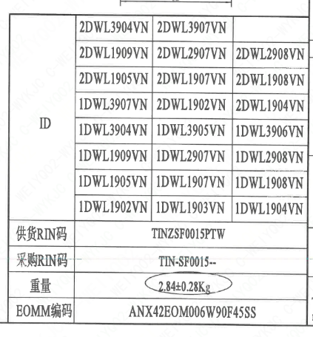
1 | 阀门参数表 | 供货RIN码 | TINZSF0015PTW | 供货RIN码 | TINZSF0015PTW
1 | 阀门参数表 | 采购RIN码 | TIN-SF0015-- | 采购RIN码 | TIN-SF0015--
1 | 阀门参数表 | 重量 | 2.84±0.28Kg
1 | 阀门参数表 | EOMM编码 | ANX42EOM006W90F45SS

材料清单
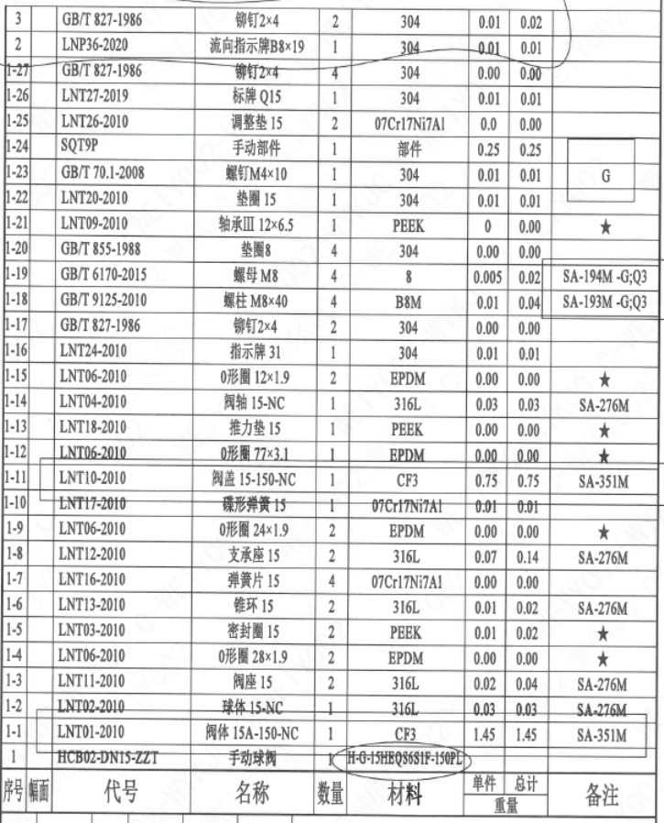
页码 | 序号 | 幅面 | 代号 | 名称 | 数量 | 材料 | 单件重量 | 总计重量 | 备注
1 | 1 |  | HCB02-DN15-ZZT | 手动球阀 | 1 | H-G-15HEQ86S1F-150PL
1 | 1-1 |  | LNT01-2010 | 阀体 15A-150-NC | 1 | CF3 | 1.45 | 1.45 | SA-351M
1 | 1-2 |  | LNT02-2010 | 球体 15-NC | 1 | 316L | 0.03 | 0.03 | SA-276M
1 | 1-3 |  | LNT11-2010 | 阀座 15 | 2 | 316L | 0.02 | 0.04 | SA-276M
1 | 1-4 |  | LNT06-2010 | O形圈 28×1.9 | 2 | EPDM | 0.00 | 0.00 | ★
1 | 1-5 |  | LNT03-2010 | 密封圈 15 | 2 | PEEK | 0.01 | 0.02 | ★
1 | 1-6 |  | LNT13-2010 | 锥环 15 | 2 | 316L | 0.01 | 0.02 | SA-276M
1 | 1-7 |  | LNT16-2010 | 弹簧片 15 | 4 | 07Cr17Ni7Al | 0.00 | 0.00
1 | 1-8 |  | LNT12-2010 | 支承座 15 | 2 | 316L | 0.07 | 0.14 | SA-276M
1 | 1-9 |  | LNT06-2010 | O形圈 24×1.9 | 2 | EPDM | 0.00 | 0.00 | ★
1 | 1-10 |  | LNT17-2010 | 碟形弹簧 15 | 1 | 07Cr17Ni7Al | 0.01 | 0.01
1 | 1-11 |  | LNT10-2010 | 阀盖 15-150-NC | 1 | CF3 | 0.75 | 0.75 | SA-351M
1 | 1-12 |  | LNT06-2010 | O形圈 77×3.1 | 1 | EPDM | 0.00 | 0.00 | ★
1 | 1-13 |  | LNT18-2010 | 推力垫 15 | 1 | PEEK | 0.00 | 0.00 | ★
1 | 1-14 |  | LNT04-2010 | 阀轴 15-NC | 1 | 316L | 0.03 | 0.03 | SA-276M
1 | 1-15 |  | LNT06-2010 | O形圈 12×1.9 | 2 | EPDM | 0.00 | 0.00 | ★
1 | 1-16 |  | LNT24-2010 | 指示牌 31 | 1 | 304 | 0.00 | 0.01
1 | 1-17 |  | GB/T 827-1986 | 铆钉2×4 | 2 | 304 | 0.00 | 0.00
1 | 1-18 |  | GB/T 9125-2010 | 螺柱 M8×40 | 4 | B8M | 0.01 | 0.04 | SA-193M -G;Q3
1 | 1-19 |  | GB/T 6170-2015 | 螺母 M8 | 4 | 8 | 0.01 | 0.02 | SA-194M -G;Q3
1 | 1-20 |  | GB/T 855-1988 | 垫圈8 | 4 | 304 | 0.00 | 0.00
1 | 1-21 |  | LNT09-2010 | 轴承Ⅲ 12×6.5 | 1 | PEEK | 0.00 | 0.00 | ★
1 | 1-22 |  | LNT20-2010 | 垫圈 15 | 1 | 304 | 0.01 | 0.01
1 | 1-23 |  | GB/T 70.1-2008 | 螺钉M4×10 | 1 | 304 | 0.01 | 0.01 | G
1 | 1-24 |  | SQT9P | 手动部件 | 1 | 部件 | 0.25 | 0.25
1 | 1-25 |  | LNT26-2010 | 调整垫 15 | 2 | 07Cr17Ni7Al | 0.00 | 0.00
1 | 1-26 |  | LNT27-2019 | 标牌 Q15 | 1 | 304 | 0.01 | 0.01
1 | 1-27 |  | GB/T 827-1986 | 铆钉2×4 | 4 | 304 | 0.00 | 0.00
1 | 2 |  | LNP36-2020 | 流向指示牌B8×19 | 1 | 304 | 0.01 | 0.01
1 | 3 |  | GB/T 827-1986 | 铆钉2×4 | 2 | 304 | 0.01 | 0.02

技术要求
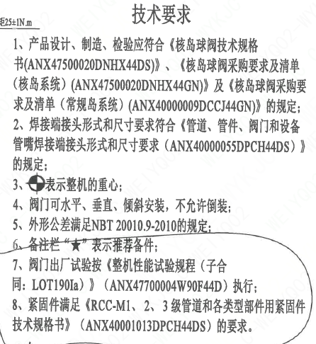
页码 | 字段名 | 内容
1 | 技术要求-1 | 1、产品设计、制造、检验应符合《核岛球阀技术规格书（ANX47500020DNHX44DS）》、《核岛球阀采购要求及清单（核岛系统）（ANX47500020DNHX44GN）》及《核岛球阀采购要求及清单（常规岛系统）（ANX40000009DCCJ44GN）》的规定；
1 | 技术要求-2 | 2、焊接端接头形式和尺寸要求符合《管道、管件、阀门和设备管嘴焊接端接头形式和尺寸要求（ANX40000055DPCH44DS）》的规定；
1 | 技术要求-3 | 3、表示整机的重心；
1 | 技术要求-4 | 4、阀门可水平、垂直、倾斜安装，不允许倒装；
1 | 技术要求-5 | 5、外形公差满足NBT 20010.9-2010的规定；
1 | 技术要求-6 | 6、备注栏“★”表示推荐备件。
1 | 技术要求-7 | 7、阀门出厂试验按《整机性能试验规程（子合同：LOT190Ia）》（ANX47700004W90F44D）执行；
1 | 技术要求-8 | 8、紧固件满足《RCC-M1、2、3级管道和各类型部件用紧固件技术规格书》（ANX40001013DPCH44DS）的要求。
1 | 采购要求及清单文件编码 | ANX47500020DNHX44GN
1 | 采购要求及清单文件编码 | ANX40000009DCCJ44GN

图签栏
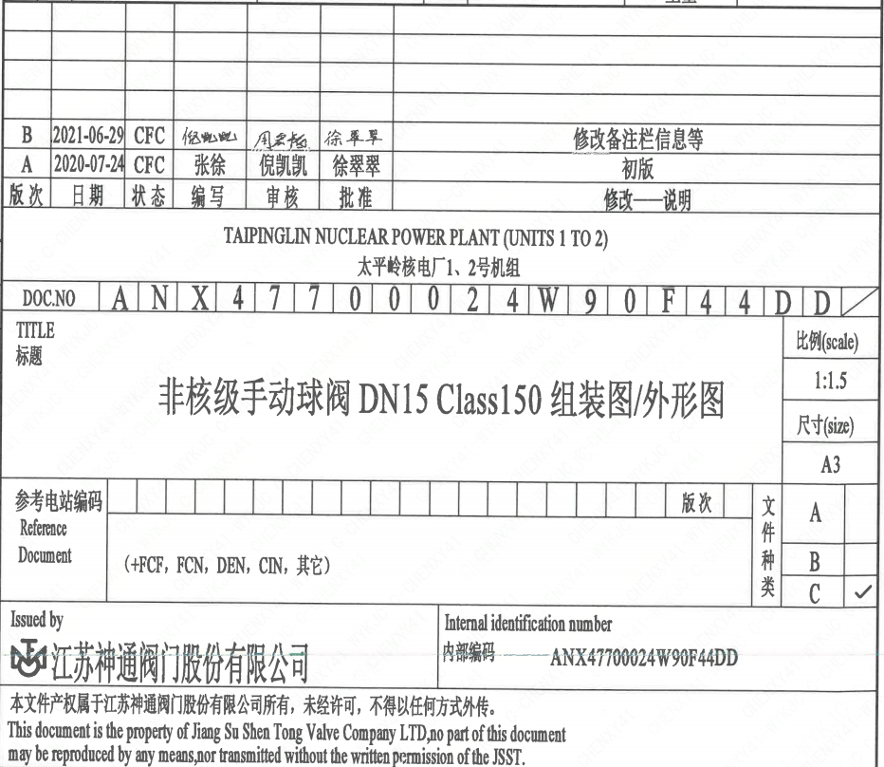
页码 | 文件编码 | 卷标 | 标题 | 参考文件编码 | 参考电站编码版次
1 | ANX47700024W90F44DD |  | 核级手动球阀DN15 Class150 组装图/外形图

